Estofados KARAMS
ESTOFADO ANKUR | Descrição | Larg | Prof | Altura | G5 | A PARTIR DE: G0 | G5 | A PARTIR DE: G0
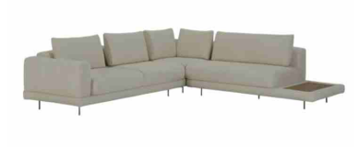 | Almofada de Encosto | 0.80 | 0.20 | 0.45 | $ 81.98 | $ 63.97
 | Almofada de Encosto | 0.80 | 0.20 | 0.45 | $ 81.98 | $ 63.97
 | Almofada de Encosto | 0.80 | 0.20 | 0.45 | $ 81.98 | $ 63.97
 | Módulo (1Ass:110 - 1Me:055) | 1.65 | 1.08 | 0.86 | $ 1,226.38 | $ 1,136.42
 | Módulo (2Ass:110 - 1Br:020) | 2.40 | 1.08 | 0.86 | $ 1,871.21 | $ 1,712.98
 | Puff 1,10 com mesa 0,55 | 1.65 | 0.80 | 0.45 | $ 630.65 | $ 598.37
 | Puff 1,10 x 0,80 | 1.10 | 0.80 | 0.45 | $ 496.74 | $ 456.21
 | Puff 1,10 x 0,80 | 1.10 | 0.80 | 0.45 | $ 495.16 | $ 454.63

 | TECIDO: SK 5129 / ACAB: NOGUEIRA | MEDIDA TOTAL: 405 x 188

 | PÉS: CAFÉ | TOTAL CONJUNTO:

OBS: PÉ EM METAL PINTADO
OBS: MESA REVESTIDA EM LÂMINA NATURAL

ESTOFADO LASSO | Descrição | Larg | Prof | Altura | G5 | A PARTIR DE: G0 | G5 | A PARTIR DE: G0
 | Braço solto | 0.30 | 0.60 | 0.30 | $ 241.74 | $ 184.11
 | Chaise | 1.15 | 1.75 | 0.78 | $ 1,693.06 | $ 1,546.18
 | Módulo (1Ass:115 - S/br) | 1.15 | 0.94 | 0.78 | $ 1,211.19 | $ 1,121.95
 | Módulo (1Ass:235 - 1Me:030) | 2.65 | 0.94 | 0.78 | $ 2,199.03 | $ 2,031.70

 | TECIDO: SK1390 / BASE: MEL | MEDIDA TOTAL: 480 X 175

 | PÉS: - | TOTAL CONJUNTO:

ESTOFADO MIWA | Descrição | Larg | Prof | Altura | G1 | A PARTIR DE: G0 | G1 | A PARTIR DE: G0
 | Tapeçado - Bipartido (1Ass:246 - 2Br:20) - 8 Almofadas | 2.86 | 0.98 | 0.87 | $ 2,735.65 | $ 2,693.65
 | Tapeçado - Bipartido (1Ass:246 - 2Br:20) - 8 Almofadas | 2.86 | 0.98 | 0.87 | $ 2,735.65 | $ 2,693.65

 | TECIDO: SK1397 / ACAB:CARVALHO | MEDIDA TOTAL: 3,00

 | CAPA: SK3195 | TOTAL CONJUNTO:

ESTOFADO MOA | Descrição | Larg | Prof | Altura | G1 | A PARTIR DE: G0 | G1 | A PARTIR DE: G0
 | Bipartido (2Ass:130 - 2Br:015) | 2.90 | 1.05 | 1.00 | $ 2,704.42 | $ 2,676.62

 | TECIDO: SK4184 / ACAB: MEL | MEDIDA TOTAL: 2,90

 | PÉS: - | TOTAL CONJUNTO:

ESTOFADO NINHO | Descrição | Larg | Prof | Altura | G1 | A PARTIR DE: G0 | G1 | A PARTIR DE: G0
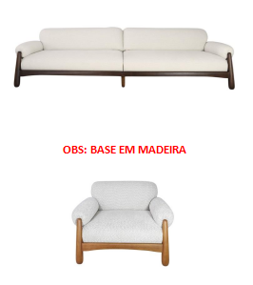 | Modulo (1Ass:137 - 1Br:023) | 1.60 | 1.02 | 0.80 | $ 1,776.71 | $ 1,757.93
 | Modulo (1Ass:137 - 1Br:023) | 1.60 | 1.02 | 0.80 | $ 1,776.71 | $ 1,757.93
 | Poltrona | 1.14 | 1.02 | 0.80 | $ 1,437.30 | $ 1,424.95

 | TECIDO: SK5111 / ACAB: IMBUIA | MEDIDA TOTAL: 3,20

 | PÉS: - | TOTAL CONJUNTO:

ESTOFADO TIBAGI | Descrição | Larg | Prof | Altura | G1 | A PARTIR DE: G0 | G1 | A PARTIR DE: G0
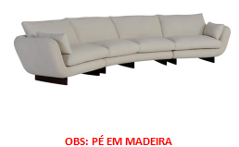 | Modulo (1Ass:095 - 1Br:25) | 1.20 | 0.95 | 0.93 | $ 1,142.19 | $ 1,126.22
 | Modulo (1Ass:095 - 1Br:25) | 1.20 | 0.95 | 0.93 | $ 1,142.19 | $ 1,126.22
 | Modulo Curvo | 2.10 | 1.14 | 0.93 | $ 2,015.99 | $ 1,989.62

 | TECIDO: SK5134 / ACAB: IMBUIA | MEDIDA TOTAL: 450

 | PÉS: - | TOTAL CONJUNTO:

ESTOFADO ZENITH | Descrição | Larg | Prof | Altura | G5 | A PARTIR DE: G0 | G5 | A PARTIR DE: G0
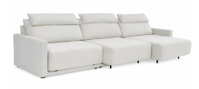 | MECANISMO 3 ASS | 1.00 | 1.00 | 0.00 | $ 1,133.44 | $ 1,133.44
 | Módulo (1Ass:110 - S/br) | 1.10 | 1.04 | 1.00 | $ 1,161.65 | $ 1,038.41
 | Módulo (1Ass:110 - S/br) | 1.10 | 1.04 | 1.00 | $ 1,161.65 | $ 1,038.41
 | Módulo (1Ass:110 - S/br) | 1.10 | 1.04 | 1.00 | $ 1,161.65 | $ 1,038.41

 | TECIDO: SK 6058 | MEDIDA TOTAL: 3,34

 | PÉS: - | TOTAL CONJUNTO:

OBS: DISPONÍVEL APENAS COM AUTOMAÇÃO
OBS: PROFUNDIDADE ABERTA: 1,56M

COMPLEMENTOS
BANCO TOAD | Descrição | Larg | Prof | Altura | G1 | A PARTIR DE: G0 | G1 | A PARTIR DE: G0
 | Puff | 0.58 | 0.50 | 0.45 | $ 189.01 | $ 184.06

BANCO TORUS | Descrição | Larg | Prof | Altura | G1 | A PARTIR DE: G0 | G1 | A PARTIR DE: G0
 | Banco | 1.80 | 0.60 | 0.46 | $ 885.97 | $ 876.30

CAMA KAORI | Descrição | Larg | Prof | Altura | G5 | A PARTIR DE: G0 | G5 | A PARTIR DE: G0
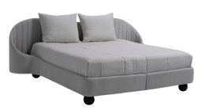 | King Size | 2.80 | 2.18 | 1.05 | $ 4,340.86 | $ 4,064.56
 | Mini totem | 1.00 | 1.00 | 0.00 | $ 90.63 | $ 90.63
 | Mini totem | 1.00 | 1.00 | 0.00 | $ 90.63 | $ 90.63

